상품제안서
3in1 무선 청소기 에어건 AVC3 | 상품코드: F31597

 |  |  |  |  |  |  | 02-412-0044 | www.easy1.co.kr
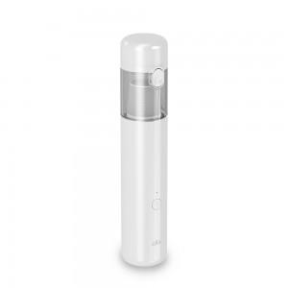

【상세/제작정보】

【인쇄/포장옵션】 | 레이저, 컬러필름인쇄 / 포장지포장

【공급단가】 | 수량 | 30~ | 50~ | 100~ | 300~ | 500~
*VAT별도 | 단가 | 36,000원 | 35,000원 | 34,000원 | 33,000원 | 32,500원

【상품 URL】 | http://www.easy1.co.kr/src/goods_detail.php?gdno=31597

